Allgemeine Informationen
Empfehlungen für die Werkstatt- und Schutzausrüstung beim Umgang mit HV-Fahrzeugen

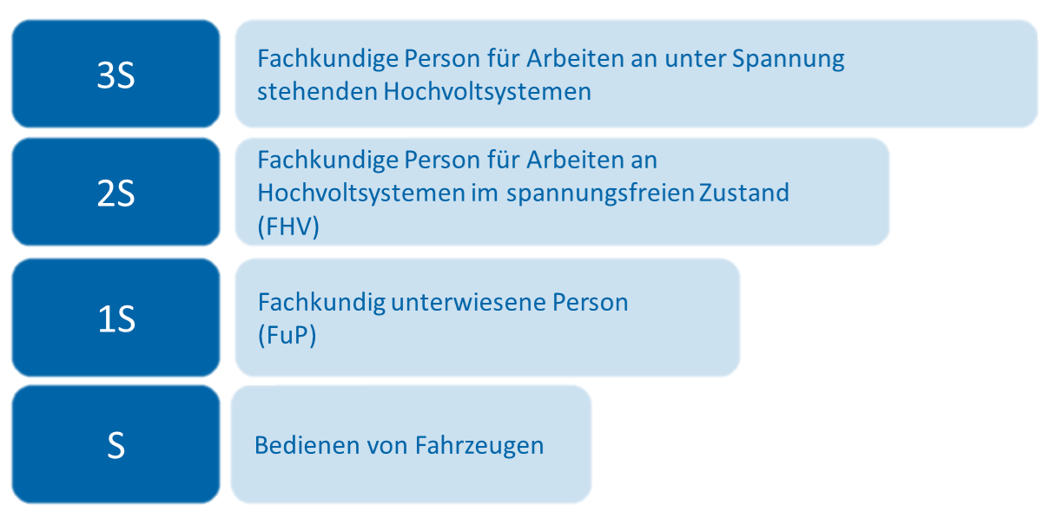 Die Information "Empfehlungen für die Werkstatt- und Schutzausrüstung beim Umgang mit HV-Fahrzeugen" soll Kfz-Werkstätten beim Umgang mit HV-Fahrzeugen bei der Auswahl der Werkstatt- und Schutzausrüstung unterstützen. Sie enthält eine Auflistung von Ausrüstungsgegenständen für Werkstätten und deren Mitarbeiter, die für den Umgang und die Arbeit an HV-Fahrzeugen (Kfz und Nfz) empfohlen werden. Dabei wurden die empfohlenen Werkstatt- und Schutzausrüstungen in Abhängigkeit von den Qualifizierungsstufen nach der DGUV Information 209-093 festgelegt. Herstellerspezifische Vorgaben müssen noch individuell geprüft und gegebenenfsalls berücksichtigt werden. Diese können unter Umständen die Verwendung von Ausrüstungsgegenständen bereits in einer niedrigeren Qualifizierungsstufe als in dieser Übersicht angegeben vorsehen. Die bereitgestellten Informationen dienen als Hilfestellung. Zu beachten ist dabei, dass die Erstellung der Gefährdungsbeurteilung in der Verantwortung des Arbeitgebers liegt und auch bei Anwendung der vorgeschlagenen Arbeitsmittel und Ausrüstungsgegenständen durchzuführen ist. Dabei kann es möglich sein, die aufgelisteten Gegenstände durch eigene, im Betrieb festgelegte Lösungen zu ersetzen, sofern diese den gesetzlichen oder herstellerspezifischen Vorgaben entsprechen und durch die Gefährdungsbeurteilung als geeignet beurteilt wurden. Daher ist ausdrücklich darauf hinzuweisen, dass Betriebe nicht "blind" auf Grundlage dieser Liste ihre Anschaffungen gestalten sollten und dass auch Angebote von Zulieferern und Ausrüstern zunächst immer erst mit den individuellen Bedürfnissen des Betriebes abgeglichen werden sollten. Nicht alle aufgelisteten Ausrüstungsgegenstände sind erforderlich. Die tatsächlich benötigte Ausrüstung ist abhängig von den im Betrieb durchzuführenden Arbeiten. Daher erfolgt eine Einteilung nach den Stufen 1S bis 3S der DGUV Information 209-093, die mit der jeweiligen Qualifizierung des Mitarbeiters einhergeht.

Weiterführende Informationen
Weiterführende Informationen
Werkstattausrüstung/Arbeitsmittel
Qualifikationsstufen (Quelle: DGUV Information 209-093, Stand 08/2021)
Qualifikation Stufe S: Sensibilisierte Person Für das Bedienen von HV-Fahrzeugen ist es ausreichend, die Beschäftigten auf den bestimmungsgemäßen Gebrauch hinzuweisen und zu den dabei zu beachtenden Besonderheiten zu unterweisen. Zum Bedienen zählen auch Servicearbeiten, deren elektrische Gefährdung mit dem Bedienen durch den Fahrer oder die Fahrerin vergleichbar ist, zum Beispiel: • Wechseln der Scheibenwischerblätter, Auffüllen von Wischwasser • Spezielle Verfahren zum Aufrüsten der Fahrzeuge (z.B. Vorbereitung der Fahrzeuge in Verkehrsbetrieben) • Nutzen bekannter Befüllanschlüsse (z.B. für Motoröl, Kühlwasser) • Benutzen von Bedienelementen mit neuen Symbolen und Gefahrenkennzeichnungen oder neuen Anschlüssen (z.B. Ladevorrichtung am Fahrzeug) Zum Bedienen der Fahrzeuge gehört auch die Innen- und Außenreinigung. Allerdings ist bei Reinigungsarbeiten darauf zu achten, dass alle Serviceklappen und Motorhauben geschlossen sind, da sich dahinter HV-Komponenten befinden können, die bei einer Beschädigung eine Gefährdung darstellen. Bei unsachgemäßer Reinigung mit hohem Wasserdruck besteht die Gefahr der Beschädigung von HV-Komponenten. Dabei sind immer die Herstellervorgaben zu beachten. Bei Unfällen, Beschädigungen und beim Bergen/Abschleppen können zusätzliche Gefährdungen auftreten (→ siehe VDA-Broschüre "Unfallhilfe und Bergen bei Fahrzeugen mit Hochvolt- und 48-Volt-Systemen". Fahrerinnen und Fahrer sind für diese Gefährdungen zu sensibilisieren. Darüber hinaus sind sie in zusätzliche Bedienelemente, wie einen Not-Aus-Schalter am Fahrarbeitsplatz, einzuweisen. Sensibilisierungen können von der Unternehmerin oder vom Unternehmer oder von einer geeigneten Person, z.B. einer Fachkundig unterwiesenen Person (FuP), durchgeführt werden.
Qualifikation Stufe 1S: Fachkundig unterwiesene Person (FuP) Fachkundig unterwiesene Personen dürfen allgemeine Arbeiten am Fahrzeug, die nicht unmittelbar das HV-System betreffen, durchführen. Dazu zählen zum Beispiel Karosseriearbeiten, Öl- und Radwechsel, Arbeiten an der konventionellen Bremsanlage in der Nähe von Radnabenmotoren, Arbeiten neben den HV-Leitungen an der Lenkung, dem Verbrennungsmotor, den Achsen usw. sowie Arbeiten am konventionellen Bordnetz (bis 30 V AC und 60 V DC). Beschäftigte könnten bei diesen Arbeiten durch Fehlhandlungen oder im Fehlerfall einer elektrischen Gefährdung ausgesetzt sein. Sie müssen zu diesen Gefährdungen, den Schutzmaßnahmen und Verhaltensregeln von Fachkundigen Personen (FHV) unterwiesen werden. Der inhaltliche und zeitliche Umfang der Unterweisung orientiert sich an der Art der durchzuführenden Arbeiten und dem dabei zu erwartenden Gefährdungspotenzial. Für umfangreichere mechanische Arbeiten, die unter Umständen in der Nähe von HV-Komponenten durchgeführt werden, wie Schweiß-, Bohr- und Schleifarbeiten, ist die Kenntnis der genauen Lage der HV-Komponenten erforderlich. Die unterwiesenen Personen müssen beim Umgang mit Werkzeugen und Hilfsmitteln in der Nähe des HV-Systems auf die möglichen Gefahren hingewiesen werden. Sie müssen mit den Kennzeichnungen der Komponenten vertraut sein. Inhalt der Unterweisung muss auch sein, dass Arbeiten an den HV-Komponenten unzulässig sind. Versehentliches Beschädigen, Knicken oder Quetschen von HV-Leitungen ist der zuständigen Fachkundigen Person zu melden. Ein Nichtbeachten dieser Vorgaben kann zu elektrischem Schlag oder Störlichtbogenbildung führen.
Qualifikation Stufe 2S: Fachkundige Person (FHV) Die erfolgreiche Qualifizierung nach dieser Stufe befähigt die Fachkundigen, an Hochvoltsystemen selbstständig und sicher zu arbeiten. Alle Arbeiten an spannungsfreien HV-Systemen und -Komponenten oder in deren Gefährdungsbereich, z.B. Messen von Isolationswiderständen, Instandsetzen, Auswechseln, Ändern und Prüfen, zählen zu Arbeiten an Hochvoltsystemen im spannungsfreien Zustand. Für Arbeiten im spannungsfreien Zustand an HV-Systemen ist eine Qualifikation zur Fachkundigen Person (FHV) notwendig. Die FHV muss in der Lage sein, den spannungsfreien Zustand entsprechend den "Fünf Sicherheitsregeln" und den Herstellerangaben herzustellen. Arbeiten an HV-Systemen im spannungsfreien Zustand dürfen nur von Fachkundigen Personen (FHV) oder unter Leitung und Aufsicht einer FHV durchgeführt werden. Der Umfang der Qualifizierung hängt vom Grad der elektrischen Gefährdung und von den Vorkenntnissen des Mitarbeiters oder der Mitarbeiterin ab. Die Fachkenntnisse sind durch Teilnahme an Schulungen auf aktuellem Stand zu halten. In den Ausbildungsberufen der Kfz-Branche werden in Abhängigkeit von den jeweils gültigen Rahmenlehrplänen elektrotechnische Grundkenntnisse sowohl im theoretischen als auch im praktischen Teil vermittelt. Darüber hinaus werden das Messen elektrischer Größen und das Arbeiten an elektrischen Aggregaten und Systemen des konventionellen Bordnetzes bis 30 V AC/60 V DC sowohl in der überbetrieblichen als auch in der betrieblichen Ausbildung praktisch vermittelt. Nach erfolgreicher Qualifikation sind die Fachkenntnisse durch regelmäßige Teilnahme an Schulungen auf aktuellem Stand zu halten.
Entwurf
Qualifikation Stufe 3S: Fachkundige Person für Arbeiten an unter Spannung stehenden HV-Systemen Mit der Qualifikation für Arbeiten an unter Spannung stehenden HV-Systemen kann die Fehlersuche an unter Spannung stehenden HV-Komponenten durchgeführt werden, wenn das Fahrzeug nicht spannungsfrei geschaltet oder die Spannungsfreiheit nicht festgestellt werden kann. Dasselbe gilt für Arbeiten an unter Spannung stehenden Energiespeichern und bei Arbeiten mit entsprechendem Gefährdungspotenzial, z.B. für die Hochspannungsprüfung nach Herstellervorgaben. Jede Arbeit, bei der Beschäftigte mit Körperteilen oder Gegenständen (Werkzeuge, Geräte, Ausrüstungen oder Vorrichtungen) HV-Komponenten oder Teile berühren können, gilt dann als Arbeiten an unter Spannung stehenden HV-Systemen, wenn der spannungsfreie Zustand nicht sichergestellt ist und eine elektrische Gefährdung nicht ausgeschlossen werden kann. Das Feststellen der Spannungsfreiheit gilt nicht als Arbeiten an unter Spannung stehenden HV-Systemen, wenn durch das Arbeitsverfahren und die Arbeitsmittel eine elektrische Gefährdung ausgeschlossen wird. Arbeiten an unter Spannung stehenden HV-Systemen bedeuten für die Beschäftigten ein Gefährdungspotenzial, das höher ist als das bei Arbeiten im spannungsfreien Zustand. Um diese Arbeiten sicher durchführen zu können, ist eine weitergehende Qualifizierung erforderlich. Da es sich bei Arbeiten an unter Spannung stehenden HV-Komponenten grundsätzlich um gefährliche Arbeiten nach § 8 der DGUV Vorschrift 1 "Grundsätze der Prävention" handelt, ist in der Regel eine zweite Person erforderlich. Sie muss mindestens eine Fachkundig unterwiesene Person (FuP) und in Erster Hilfe ausgebildet sein. Darüber hinaus müssen Beschäftigte zeitnah vor der Ausbildung zur Stufe 3S mindestens eine einjährige praktische berufliche Erfahrung im Kfz- oder Elektrobereich besitzen. Diese Voraussetzung ist zum Beispiel durch eine Berufsausbildung in der Kfz-Mechatronik erfüllt.
Dacharbeitsplatz mobil/fest
Ein Dacharbeitsplatz ermöglicht den sicheren Zugang zum Fahrzeugdach bei Bussen, da sich dort sowohl Teile der HV-Anlage als auch der Klimatisierung befinden. Dieser kann sowohl übergangsweise mobil als auch fest ausgeführt sein, solange als Ergebnis einer Gefährdungsbeurteilung keine Absturzgefahr festgestellt werden kann. Gegebenenfalls sind bereits Dacharbeitsstände für Arbeiten im Dachbereich von konventionellen Bussen vorhanden, so dass diese auch für HV-Busse angepasst werden können.
Herstellerspezifische/geeignete Prüfadapter für HV-Batterie
Erforderlich zur Überprüfung der Spannungsfreiheit am Ausgang der HV-Batterie zur Überprüfung der Transportfähigkeit. Dieser Adapter ist jedoch herstellerspezifisch und nicht für jeden Batterietyp vorgeschrieben (Herstellervorgaben beachten!). Zum Messen sind nur die freigegebenen Messgeräte zu verwenden.
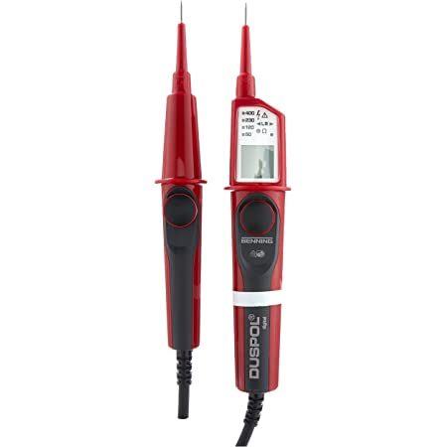 Messinstrumente werden in die Kategorien CAT I bis CAT IV unterteilt. Die Kategorie gibt Aufschluss, in welchem Anwendungsbereich ein Messgerät gefahrlos eingesetzt werden kann. Der Schutz eines Messgerätes vor einer kurzzeitigen Überspannung wird durch die Messkategorie (Überspannungskategorie) und die Arbeitsspannung (Nennspannung gegen Erde) angegeben. Für HV-Fahrzeuge, welche vom Netz getrennt sind, ist CAT I ausreichend. Informationen zu geeigneten Messgeräten, Messpunkten und Messverfahren sind den Herstellervorgaben zu entnehmen! Spannungsprüfer: Der zweipolige Spannungsprüfer dient in erster Linie dazu, die Spannungsfreiheit an einem freizuschaltenden System festzustellen. Bei der Auswahl des richtigen Spannungsprüfers ist zu berücksichtigen, dass er für die im HV-Fahrzeug vorliegenden Spannungen geeignet ist und den Sicherheitsanforderungen nach EN 61243-3 (DIN EN 61243-3 VDE 0682-401:2015-08) entspricht. Eine entsprechende Kennzeichnung findet sich auf dem Gerät oder der Geräteverpackung.
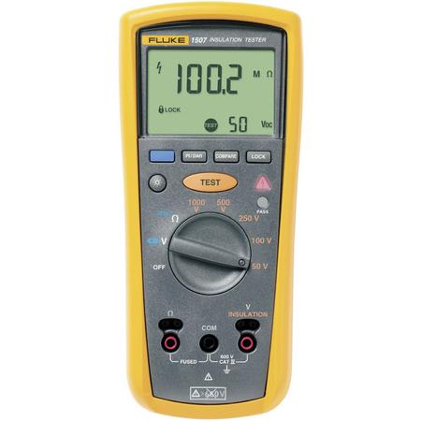 Megohmmeter: Entsprechende Messgeräte müssen für Messungen nach ECE-R 100 geeignet sein. Für den benötigten Messbereich bedeutet dies: Bei der Isolationsmessung mit Messgeräten muss mindestens die Betriebsspannung des zu prüfenden HV-Systems am Messgerät einzustellen sein. Der Widerstand zwischen den drei gemessenen Polen muss mindestens, bezogen auf die Betriebsspannung, 100 Ohm/V betragen. Beispiel: VNenn=400 V -> 400 V*100 Ohm/V=40k Ohm. Es muss also ein geeignet großer Messbereich, bezogen auf die entsprechende Nennspannung einstellbar sein. Üblich sind derzeit meist Systeme mit 400 V. Am Beispiel des Porsche Taycan mit einer Spannung von bereits 800 V lässt sich allerdings erkennen, dass die Entwicklung durchaus zu höheren Spannungsniveaus tendiert. Es empfiehlt sich also bereits jetzt, Messgeräte mit einem entsprechend großzügigen Messbereich auszuwählen, um die Anschaffung mehrerer Geräte zu vermeiden.
Milliohmmeter: Zum Schutz gegen Stromschläge, die beim indirekten Berühren auftreten könnten, müssen die freiliegenden leitfähigen Teile, wie zum Beispiel die leitfähige Barriere und das leitfähige Gehäuse, mit der elektrischen Masse durch Strom- oder Massekabel galvanisch sicher verbunden oder aber beispielsweise durch Schweißen oder Schrauben so gesichert sein, dass kein gefährliches Potential entsteht. Der Widerstand zwischen allen freiliegenden leitfähigen Teilen und der elektrischen Masse muss bei einer Stromstärke von mindestens 0,2 Ampere weniger als 0,1 Ohm betragen. Hierfür muss ein Messgerät für eine sogenannte 4-Leiter- oder Kelvin-2-Messung vorhanden sein, die die Messung von Kleinstwiderständen ermöglicht. Bei vielen konventionellen Ohmmetern reicht die Auflösung nicht für diese Messung aus.
Arbeitstisch/Hubtisch HV-Batterie
Um Arbeiten an Batterien (z.B. Modultausch) durchzuführen, wird ein geeigneter Arbeits- oder Hubtisch empfohlen. Dieser muss eine ausreichende Traglast aufweisen und genügend Auflagefläche zum sicheren Ablegen und Arbeiten an der Batterie bereitstellen, um ein Herunterfallen dieser zu vermeiden. Es empfielt sich, einen solchen Tisch fahrbar zu gestalten. Sollte eine darauf abgelegte Batterie Gefahr laufen, durch thermisches Durchgehen in Brand zu geraten, kann sie samt Arbeitsstisch aus der Werkstatt gebracht werden.
Geeignete Messeinrichtungen
Vorhangschloß für Not Aus-/Batterietrennschalter (handelsüblich)
Das Vorhangschloss dient dazu, ein freigeschaltetes HV-System gegen Wiedereinschalten abzusichern. So gibt es die Möglichkeit, Notausschalter oder den Interlock per Schloss gegen ein Wiedereinschalten zu sichern. Eine andere Schutzmaßnahme ist das sichere Verstauen des Service-Disconnect an einem nur für den am Fahrzeug arbeitenden Monteur zugänglichen Ort (z.B. Schublade im eigenen Werkzeugkasten).
Absperreinrichtung für AuS-Arbeitsplatz
Ist kein räumlich getrennter Arbeitsplatz für Arbeiten unter Spannung gegeben, muss der Arbeitsplatz durch Trassierbänder oder Ketten vor unbefugtem Zutritt gesichert werden.
Deckenkran
Ein Deckenkran kann insbesondere im Nutzfahrzeugbereich benötigt werden, da sich hier (z.B. bei Bussen) unter anderem die Batterie, oder Teile davon, auf dem Fahrzeugdach befinden. Für einen sicheren Aus- und Einbau ist ein solcher Kran dann obligatorisch. Zu beachten ist eine geeignete Hebelast und die unter Umständen zu verwendende, geeignete Krantraverse (siehe unten). In vielen Nuzfahrzeugwerkstätten sind bereits heute solche Einrichtungen vorhanden.
Krantraverse (optional)
Sollen Batterien per Deckenkran verladen/umgesetzt werden, vermindert eine Krantraverse durch ihre Bauart die erforderliche Höhe des Krans. Bemerkbar macht sich dies besonders im Bereich von Omnibussen, deren Batterien häufig im Dachaufbau zu finden sind. Diese Traversen sind oft variabel, wodurch sie auch als Hebezeug für andere Anwendungen in Frage kommen können. Je nach Ausführung der Aufnahmepunkte am Batteriegehäuse kann die Verwendung einer Traverse verpflichtend sein, da eine unzulässige Krafteinleitung ins Gehäuse durch z.B. anliegende Anschlagmittel zu Beschädigungen führen könnten.
Hebemittel für Ausbau und Verladung von HV-Batterien
Für den Ausbau von HV-Komponenten sind Einrichtungen zur Lastenhandhabung und zum Lastentransport vorzusehen, wie beispielsweise hydraulische Aggregateheber. Voraussetzung dafür sind geeignete Aufnahmen, die eine sichere Auflage der Komponenten bieten und eine ausreichende Tragfähigkeit besitzen.
Hebevorrichtung Batteriemodul
Kann benötigt werden, um einzelne Batteriemodule im Rahmen der Instandsetzung oder zum Austausch aus dem Batteriegehäuse zu heben.
Geeignete Ladeeinrichtung (Wallbox, mobiles Ladegerät)
Eine Tiefentladung der Batterie während Prüf- oder Servicearbeiten ist bei elektrisch Fahrzeugen zu vermeiden. Gerade bei Arbeiten, die längere Zeit mit aktivierter Zündung/mit aktiven elektrischen Verbrauchern durchgeführt werden oder die einen gewissen SOC (state of charge) voraussetzen, muss die Möglichkeit zum Wiederaufladen der Batterie gegeben sein. Zusätzlich können öffentlich zugängliche Ladepunkte als zusätzliches Serviceangebot vermarktet werden. Bei der Einrichtung von Ladepunkten müssen bestimmte Kriterien beachtet werden (Öffentlich zugängliche Ladepunkte müssen der Bundesnetzagentur spätestens zwei Wochen nach Inbetriebnahme angezeigt werden, eigenständige Zuleitung ohne weitere Verbraucher).
Infrarot-Thermometer/Wärmebildkamera/Thermisches Durchgehen
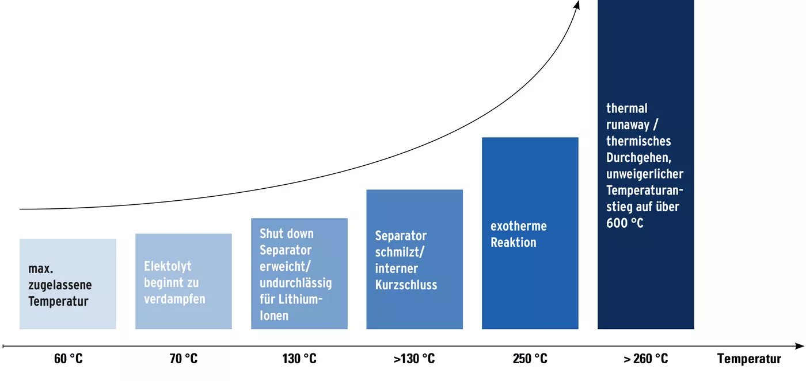 Lithium-Ionen und andere Akkuvarianten sind bei ordnungsgemäßem Umgang und Betrieb sicher. Bei den meisten heute gängigen Traktionsbatterien, die in Elektrofahrzeugen zum Einsatz kommen, kann es jedoch in Folge einer Beschädigung einzelner Batteriezellen zum sogenannten Thermischen Durchgehen (engl. thermal runaway)kommen. Hierbei handelt es sich um eine chemische Reaktion, die durch Überschreitung der maximal zulässigen Temperatur ausgelöst wird. Die Gefahr zum thermischen Durchgehen besteht bereits ab ca. 60°C und wird bei 100°C extrem kritisch. Zunächst beginnt die Elektrolytflüssigkeit in der Zelle zu verdampfen. Hierbei entstehen brennbare Gase und zusätzliche Wärme. Die Batterie hat dann die Temperatur der selbstbeschleunigenden Zersetzung (SADT)erreicht, ab der sich die Reaktion selbst erhalten kann, wenn die Batterie sich selbst überlassen wird. Zu diesem Zeitpunkt kann durch gezielte Kühlung ein Voranschreiten der Reaktion noch verhindert werden. Geschieht dies nicht, beginnt der Seperator innerhalb der Zelle zu schmilzen und es kommt zum internen Kurzschluss (Erreichen der sogenannten Durchbruchtemperatur). Dieser Vorgang lässt sich nicht mehr aufhalten und breitet sich von Zelle zu Zelle aus. Das Löschen einer in Flammen stehenden Lithium-Ionen-Batterie ist nahezu unmöglich, weshalb der richtige Umgang höchste Priorität haben sollte.
Mögliche Ursachen für thermisches Durchgehen: Mechanische Beschädigung: Beschädigung der Batterien durch einen Unfall, unsachgemäße Arbeiten (durch nicht ausreichend qualifizierte Mitarbeiter), einen Sturz auf harten Boden oder Quetschen bei falschen Lagerbedingungen kann zu Kurzschlüssen in den Batteriemodulen führen. Sehr selten können auch Verunreinigungen innerhalb der Zellen zu Kurzschlüssen führen, die bei der Herstellung eingebracht wurden.
Elektrische Überlastung: Diese tritt meist bei Ladevorgängen auf. Als Ursache sind hier zum Beispiel die Verwendung ungeeigneter Ladegeräte oder das erneute Laden tiefentladener Batterien zu nennen. Sind Lithium-Akkus längere Zeit Zeit nicht in Gebrauch, können sich diese vollständig entladen, was eine Zersetzung der Elektrolyseflüssigkeit und die Bildung brennbarer Gase zur Folge hat. Falsche Lagerbedingungen, wie die Lagerung außerhalb der vom Hersteller vorgeschrieben Temperaturen, können diese Effekte noch verstärken. Wird der Akku nun versucht zu laden, kann die zugeführte Energie nicht mehr richtig umgesetzt werden - es kann zu Kurzschlüssen und Bränden kommen.
Thermische Überlastung: Auch externe Wärmequellen können zur Schädigung und damit zum Brand eines Akkus führen. Gründe hierfür können ebenfalls eine falsche Lagerung (z.B. direkte Sonneneinstrahlung) oder Arbeiten mit hohem Wärmeeintrag im Nahbereich der Batterie sein. Auch hier ist wiederum auf eine ausreichende Sensibilisierung und Schulung der Mitarbeiter hinzuweisen.
Um frühzeitig dem thermischen Duchgehen und damit erheblichen Schäden an Fahrzeugen, Betriebsgebäuden oder Menschen entgegenwirken zu können empfiehlt es sich also, Messgeräte zur Temperaturüberwachung vorzuhalten, falls eine Beschädigung der Batterie nicht ausgeschlossen werden kann. Diese können unterschiedlich ausgeführt sein. Zu beachten ist:
Infrarotthermometer (a): Die kostengünstigste Variante bieten meist Infrarotthermometer. Sie sind einfach in der Handhabung und durch direkte Anzeige der Temperatur leicht verständlich. Allerdings zeigen diese die Temperatur nur punktuell an, weshalb es notwendig ist, immer mehrere Messpunkte abzugehen.
Wärmebildkamera (b): Einfacher wird die Temperaturüberwachung durch die Verwendung einer Wärmebildkamera. Anders als mit einem Infrarotthermometer lässt sich mit ihr direkt ein gesamtes Bauteil überwachen, wodurch sich der benötigte zeitliche Aufwand verringert.
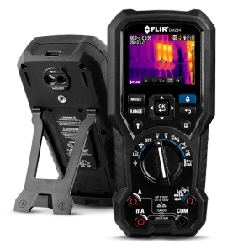 Kombigeräte (c): Eine weitere Variante bilden Geräte, die mehrere Funktionen vereinen. So gibt es beispielsweise Multimeter, die neben den herkömmlichen Funktionen mit einer integrierten Wärmebildkamera ausgestattet sind. a) b) c)
Geeignetes Diagnosegerät zur Fehlersuche und Spannungsfreischaltung
Für Wartungs- und Reparaturarbeiten an Hochvoltfahrzeugen muss der verwendete Diagnosetester die für die jeweilige Arbeit benötigten Funktionen bereitstellen. Dies betrifft insbesondere das Auslesen und den Zugriff auf die HV-Komponenten. Ebenso kann der Tester mit entsprechender Ausrüstung Funktionen einzelner Messgeräte übernehmen und z.B. geführte Messungen anbieten. Dies hat den Vorteil, dass die Arbeit nochmals sicherer und gegebenenfalls auch schneller absolviert werden kann.
Geeignetes Klimaservicegerät
Neben dem derzeit häufig verwendeten Kältemittel R1234yf gewinnt zunehmend das aus der Nutzfahrzeugbranche bekannte Kältemittel R744 (CO2) an Bedeutung. Beispiele finden sich so z.B. bei den neuen Mercedes-Modellen der E- und S-Klasse sowie dem VW ID 3. Neben dem verwendeten Kältemittel spielt bei Elektrofahrzeugen außerdem das verwendete Kompressoröl eine Rolle. Verwendet werden hier PAG-, PAO- oder POE-Öle. Letztere kommen bei diversen Elektrofahrzeugen zum Einsatz. Sie sind im Gegensatz zu den anderen Varianten elektrisch isolierend. Daher muss eine Vermischung bzw. Falschbefüllung der Anlage durch vorheriges Abrufen der Herstellerinformation ausgeschlossen werden.
Isoliertes Werkzeug für AuS
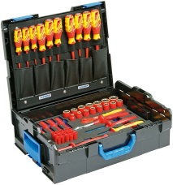 Sind Arbeiten an unter Spannung stehenden Teilen/Systemen oder in der Nähe dieser durchzuführen, wird entsprechend isoliertes Werkzeug benötigt. Dieses muss gemäß DIN EN IEC 60900 (VDE 0682-201:2019-04) für Nennspannungen bis 1000 V Wechselspannung oder 1500 V Gleichspannung ausgelegt sein. Vor der Anschaffung sollte jedoch seitens der Betriebe geprüft werden, welches Werkzeug im Rahmen der geplanten Arbeiten wirklich Anwendung finden wird.
Tester Dichtheitsprüfung Batterie
Wird im Zuge einer Instandsetzung das Gehäuse einer HV-Batterie geöffnet (z.B. durch den Austausch defekter Module), muss nach dem Zusammenbau die Dichtheit der Batterie sichergestellt werden. Hierfür muss ein geeigneter Tester angewendet werden. Die Überprüfung der Dichtheit erfolgt durch eine Unterdruckprüfung, wie sie auch die Hersteller durchführen. Dieser Unterdruck muss langsam aufgebaut werden und darf nicht von der Herstellervorgabe abweichen, da dies zu Beschädigungen der Batterie führen kann. Für die korrekte Einhaltung des Drucks ist außerdem auf eine ausreichende Stabilisierungsphase und die Durchführung bei vorgegebener Raum- und Batterietemperatur zu achten. Beide Faktoren beeinflussen direkt den Prüfdruck.
Abstellbereich für beschädigte Fahrzeuge
Anforderungen gemäß Gestattungsvertrag/Anforderungsliste eCar-Service
PSA gegen Gefährdung durch Störlichtbögen und elektrischen Strom DIN EN IEC 61482-1-1 (VDE 0682-306-1-1:2020-08)
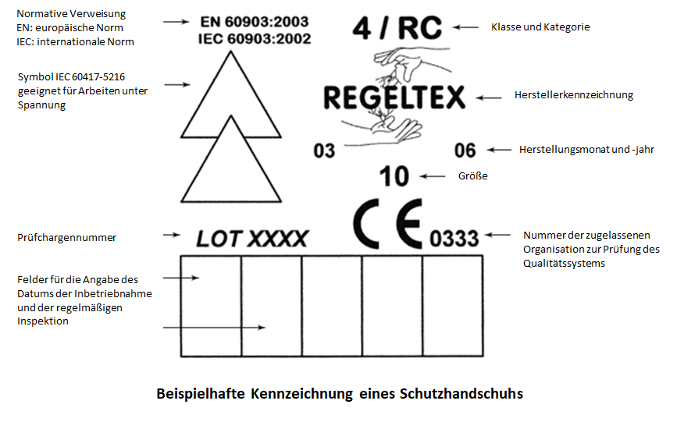 Abhängig von der durchzuführenden Arbeit entstehen unterschiedliche Gefahren und damit Anforderungen an die Schutzbekleidung. Diese können sowohl durch das direkte Berühren unter Spannung stehender Teile als auch durch Störlichtbögen entstehen. Von Störlichtbögen gehen dabei sowohl thermische und optische Gefährdungen aus als auch durch umherfliegendes Material. Bereits zum Freischalten sollten daher Schutzhandschuhe, langärmlige Arbeitskleidung und ein Schutzvisier getragen werden. Diese sollten die Schutzklasse 0 für Arbeiten unter Spannung erfüllen (1000 V AC/1500 V DC) als auch die APC 1 gegen thermische Gefährdungen von Störlichtbögen. Eine entsprechende Kennzeichnung findet sich auf den Podukten. Besonderes Augenmerk sollte dabei auch auf die CE-Kennzeichnung gelegt werden. Fehlt diese, darf eine Ausrüstung als PSA nicht in Umlauf gebracht werden.
Isolierendes Schutztuch
Bietet sich bei Arbeiten unter Spannung an, um leitende Teile abzudecken und so einen Schutz gegen Berühren herzustellen.
Ladeeinrichtung zur Konditionierung von Batteriemodulen
Wird in der Lithium-Ionen Traktionsbatterie eines Fahrzeuges ein Modul als defekt identifiziert und muss daraufhin ersetzt werden, ist es notwendig die neuen Module vorab an den Ladezustand der restlichen Module der Batterie anzugleichen. Wenn der Ladezustand des neuen Moduls vom Ladezustand der übrigen Module abweicht, aktiviert das BMS (Batteriemanagementsystems) die Batterie nicht ordnungsgemäß.
Lagerbox für intakte HV-Batterien und Quarantänebox für havarierte HV-Batterien/Lagerplatz für HV-Batterien
Die Lagerung sowohl intakter als auch defekter HV-Batterien muss unter besonderen Maßnahmen geschehen. Hilfreich können hierbei spezielle Lagerboxen sein, die die Lagerung erleichtern. Eine generelle Anschaffung ist allerdings nicht zu empfehlen. Viel mehr sollte für den Fall eines Batterietausches mit dem jeweiligen Hersteller geklärt werden, wie die Bereitstellung der neuen Batterie sowie die Abholung der Altbatterie gestaltet werden.
Pneumatischer Prüfer für Schutzhandschuhe
Dient zur Prüfung von isolierenden Schutzhandschuhen. Der Schutzhandschuh wird dazu auf den Prüfer gespannt und mit leichtem Überdruck versehen. Anschließend kann unter Wasser geprüft werden, ob sich Risse oder Löcher im Handschuh befinden. Ist dies der Fall, steigen Luftblasen an den defekten Stellen auf, der Handschuh ist umgehend zu ersetzen und darf nicht wieder verwendet werden. Alternativ lässt sich dies auch durch aufblasen mit Atemluft realisieren. Ein Aufblasen mit Druckluft ist nicht zulässig, da der Handschuh durch den hohen Luftdruck beschädigt werden kann.

